Schaubild A4.2-1
Schaubild A4.2-1: Sektorenanteile 2005 und 2018 im Vergleich (100% = Anfänger/-innen in allen Sektoren)
Bitte unter die Histogramme die Anfangsbuchstaben der Sektoren (B, Ü, E, S)
Bitte die Anfangsbuchstaben im Deutschlandhistogramm fetten.
Farbgebung für die Karte und die Historgramme im DR 2018 ist nicht so schön, bitte andere Farbtöne prüfen.

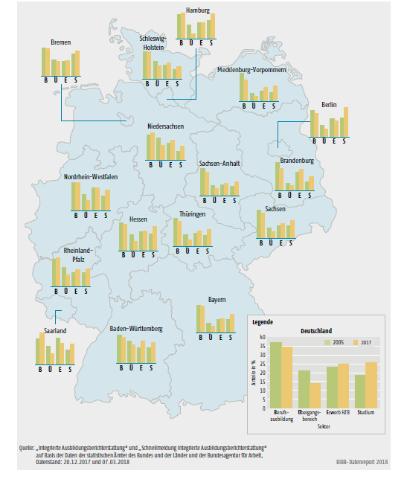

Quelle: "Integrierte Ausbildungsberichterstattung" und Sonderauswertung zur "Schnellmeldung Integrierte Ausbildungsberichterstattung" auf Basis der Daten der statistischen Ämter des Bundes und der Länder und der Bundesagentur für Arbeit, Datenstand: 08.03.2019 und 15.03.2019

Daten zum Schaubild A4.2-1
A4.2 Schaubild 1: Sektorenanteile 2005 und 2018 im Vergleich (100% = Anfänger/-innen in allen Sektoren) |  |  |  |  | Bitte Farben der Sektorenbalken wie in Schaubild 4.1.2

Deutschland
 | Deutschland
 | I: Berufsausbildung | II: Übergangsbereich | III: Erwerb HZB | IV: Studium
2005 | 37.4 | 21.1 | 23.0 | 18.5
2018 | 36.3 | 13.6 | 24.3 | 25.8

 | Baden-Württemberg
2005 | 34.1 | 27.0 | 19.5 | 19.4
2018 | 32.0 | 20.0 | 23.6 | 24.4

 | Bayern
 | I | II | III | IV
2005 | 43.3 | 15.5 | 20.5 | 20.7
2018 | 41.4 | 9.1 | 21.8 | 27.8

 | Berlin
 | I | II | III | IV
2005 | 35.3 | 15.0 | 24.2 | 25.4
2018 | 32.3 | 8.8 | 21.5 | 37.5

 | Brandenburg
 | I | II | III | IV
2005 | 44.8 | 11.7 | 29.6 | 13.9
2018 | 36.6 | 7.2 | 35.1 | 21.0

 | Bremen
 | I | II | III | IV
2005 | 35.4 | 19.7 | 18.2 | 26.7
2017 | 34.0 | 16.8 | 17.8 | 31.4

 | Hamburg
 | I | II | III | IV
2005 | 33.6 | 18.6 | 21.9 | 25.9
2018 | 37.7 | 6.9 | 21.3 | 34.1

 | Hessen
 | I | II | III | IV
2005 | 35.2 | 20.1 | 23.6 | 21.1
2018 | 34.2 | 11.8 | 22.8 | 31.2

 | Mecklenburg-Vorpommern
 | I | II | III | IV
2005 | 51.1 | 14.0 | 19.2 | 15.7
2018 | 42.0 | 7.9 | 24.8 | 25.4

 | Niedersachsen
 | I | II | III | IV
2005 | 34.1 | 30.4 | 23.2 | 12.3
2018 | 37.9 | 19.5 | 24.5 | 18.1

 | Nordrhein-Westfalen
 | I | II | III | IV
2005 | 33.8 | 20.0 | 28.1 | 18.2
2018 | 33.9 | 12.7 | 27.6 | 25.8

 | Rheinland-Pfalz
 | I | II | III | IV
2005 | 36.2 | 26.2 | 19.0 | 18.5
2018 | 38.4 | 15.4 | 23.2 | 23.0

 | Saarland
 | I | II | III | IV
2005 | 30.2 | 21.9 | 30.7 | 17.2
2018 | 31.2 | 14.8 | 27.8 | 26.3

 | Sachsen
 | I | II | III | IV
2005 | 44.1 | 15.6 | 20.2 | 20.1
2018 | 40.9 | 8.6 | 23.1 | 27.3

 | Sachsen-Anhalt
 | I | II | III | IV
2005 | 47.5 | 17.5 | 19.5 | 15.5
2018 | 41.9 | 11.3 | 21.8 | 25.0

 | Schleswig-Holstein
 | I | II | III | IV
2005 | 40.1 | 25.5 | 20.3 | 14.1
2018 | 41.8 | 17.8 | 23.2 | 17.2

 | Thüringen
 | I | II | III | IV
2005 | 44.5 | 17.7 | 20.9 | 16.9
2018 | 41.2 | 9.5 | 23.5 | 25.9

Quelle: "Integrierte Ausbildungsberichterstattung" und Sonderauswertung zur "Schnellmeldung Integrierte Ausbildungsberichterstattung" auf Basis der Daten der statistischen Ämter des Bundes und der Länder und der Bundesagentur für Arbeit, Datenstand: 08.03.2019 und 15.03.2019

